Название 1-3
 |  | Infisical - универсальный менеджер секретов
 | 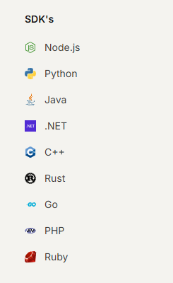
Infisical - универсальный менеджер секретов
 |  | Установка для локального запуск проектов | `https://infisical.com/docs/cli/overview#npm
 |  | Установка для prod (если нет kuberneties) | `https://infisical.com/docs/sdks/overview https://www.npmjs.com/package/@infisical/sdk
Локальный запуск проектов
Установка
Set-ExecutionPolicy -ExecutionPolicy RemoteSigned -Scope CurrentUser Invoke-RestMethod -Uri https://get.scoop.sh | Invoke-Expression | Для Windows | Установка scoop на windows
scoop bucket add org https://github.com/Infisical/scoop-infisical.git scoop install infisical | Для Windows | Scoop устанавливает infisical
Инициализация в проекте
infisical login | Постоянно | Log in with the CLI
cd /path/to/project infisical init | Один раз | The infisical init command creates a .infisical.json file, containing local project settings, at the location where the command is executed.
 |  | 1 If both defaultEnvironment and gitBranchToEnvironmentMapping are configured, gitBranchToEnvironmentMapping will take precedence over defaultEnvironment. 2 However, if gitBranchToEnvironmentMapping is not set and defaultEnvironment is, then the defaultEnvironment will be used to execute your Infisical CLI commands. 3 If you wish to override the defaultEnvironment, you can do so by using the --env flag explicitly.
Пример
 | ` --path=/lk2Back - указывает на папку в infisical облаке --env=prod - указывает на slug | "scripts": { "prod": "set PROD=true && nodemon index.js", "start": "set PROD=true && node --max_old_space_size=8000 index.js", "backend:dev": "set NODE_ENV=development&& node --inspect=localhost:9230 --max_old_space_size=8000 index.js", "backend:auth": "set NODE_ENV=auth&& node --inspect=localhost:9230 --max_old_space_size=8000 index.js", "dev": "infisical run --env=prod --path=/lk2Back -- npm run backend:dev", "auth": "infisical run --env=prod --path=/lk2Back -- npm run backend:auth" },
Приоритетность
 | dotenv приоритетнее | require('dotenv').config({ path: `.env.${process.env.NODE_ENV}`, override: true });

